Sheet1
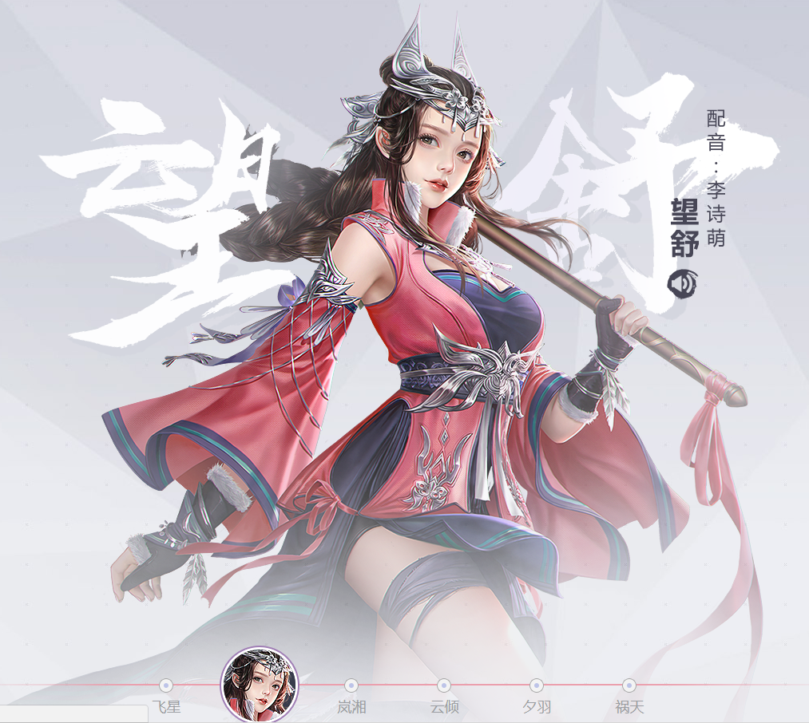
需求名字 | 需求描述 | 参考图 | 白娘子
小青 | 人物定位：核心npc 人物年龄：20岁左右 人物特征：娇艳俏丽、聪明伶俐、爱憎分明 服装主色调：青色 1、主体参考《王者荣耀》甄姬的游园惊梦皮肤，佩饰部分稍作修改，避免侵权，可结合头顶的银色发箍来调整 2、头部参考图3的望舒，大辫子改成披肩发 | 